Дефект Шуруб
Название | Некорректное отображение фоновой картинки программы
№ дефекта | 1 (из системы управления дефектами) | № тест-кейса | 1
Проект | PhotoLife | Компонент | Окна выбора режима
Статус | Fixed | Номер версии | версия 1
Важность: | Minor | Приоритет: | Medium
Blocker | High | Opened
Critical | Medium | In progress
Major | Low | Retest
Minor |  | Fixed
Trivial |  | Closed
Назначен на | Шуруб | Автор | Шуруб
Описание | Шаги воспроизведения 1 Запустить приложение PhotoLife Ожидаемый результат: Фоновая картинка корректно отобразилась (она на весь экран) Наблюдаемый результат: Фоновая картинка имеет слишком маленький размер, отобразилась некорректно
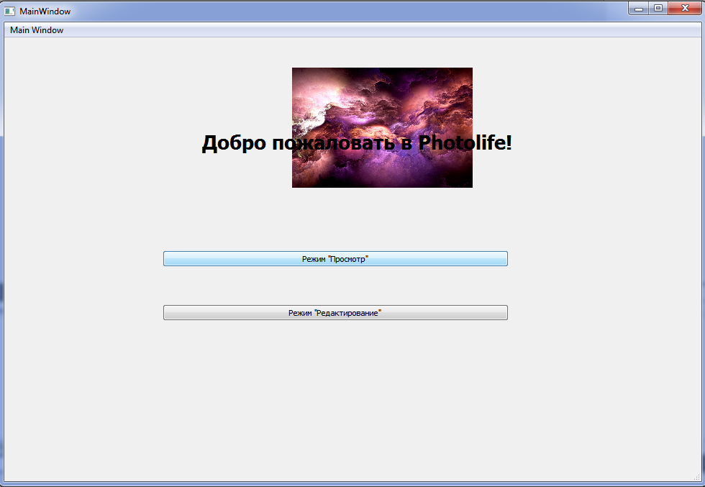
Вложения

Дефект Заднепрянская
Название | Отсутствие появления фотографий при нажатии пользователем на любую строку таблицы в режиме "Просмотр"
№ дефекта | 2 | № тест-кейса | 2
Проект | PhotoLife | Компонент | Окно режима "Просмотр"
Статус | Fixed | Номер версии | номер 1
Важность: | Critical | Приоритет: | High
Назначен на | Заднепрянская | Автор | Заднепрянская
Описание | Шаги воспроизведения: 1 Запустить приложение "PhotoLife" 2 В главном меню нажать на кнопку "Просмотр" для перехода в режим просмотра 3 Выбрать любую строку для возможности просмотра фотографии в рамках функционала режима "Просмотр" Ожидаемый результат: Появится фотография в зависимости от выбранной пользователем строки в таблице Наблюдаемый результат: Появилась надпись "TextLabel" вместо фотографии
Вложения | 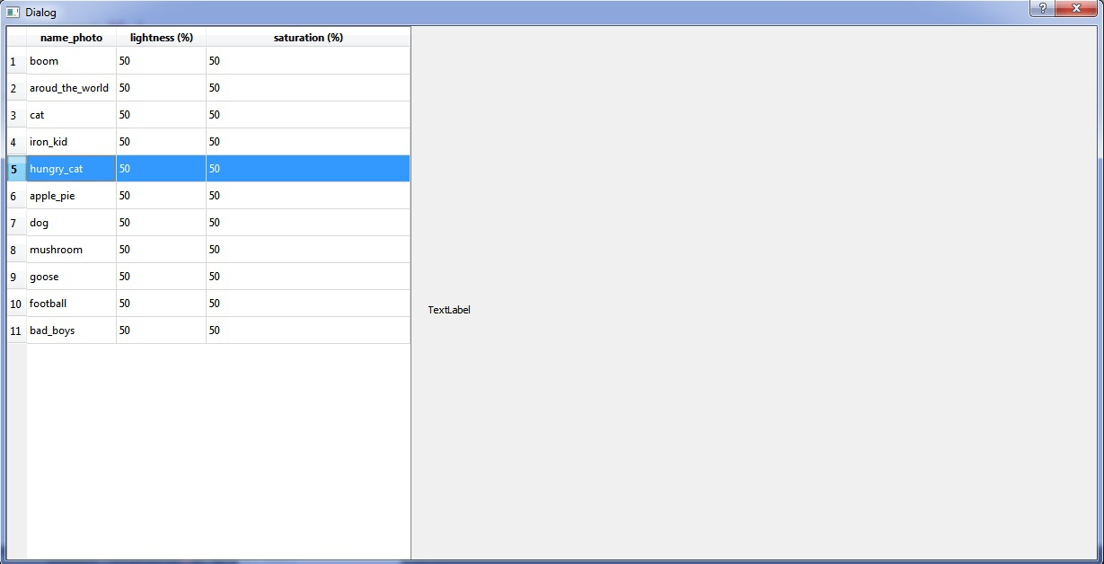

Дефект Экгардт
Название | Предупреждение об отсутствии пароля
№ дефекта | 3 | № тест-кейса | 3
Проект | PhotoLife | Компонент | Авторизация
Статус | Opened | Номер версии | 1 версия
Важность: | Minor | Приоритет: | Low
Blocker | High | Opened
Critical | Medium | In progress
Major | Low | Retest
Minor |  | Fixed
Trivial |  | Closed
Назначен на | Экгардт | Автор | Экгардт
Описание | Шаги воспроизведения: 1 Запустить приложение "PhotoLife" 2 Нажать на кнопку режима "Редактирования" 3 Ввести в поле логин "user" Ожидаемый результат: Появление предупреждения, что пароль не введён Наблюдаемый результат: Сообщение "Ошибка в логине/пароле"
Вложения | 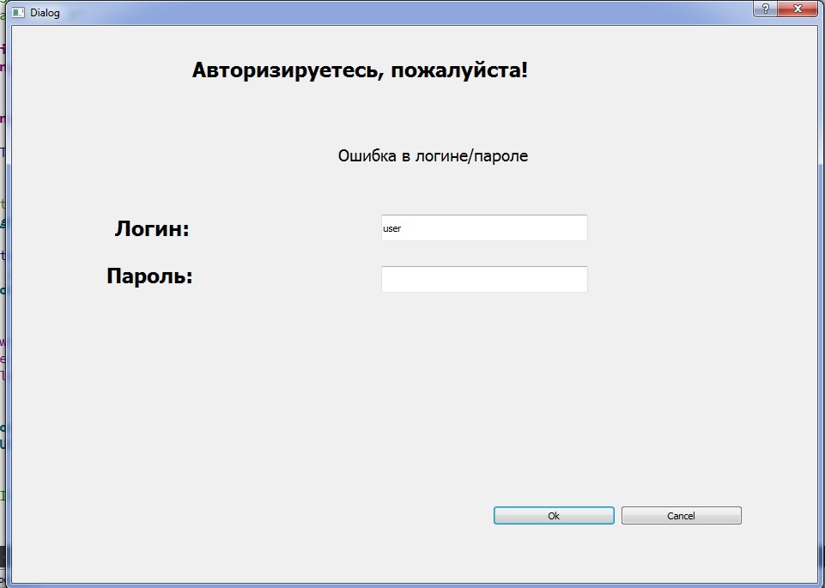

Дефект Самсонов
Название | Некорректностная работа функционала режима редактирования (ползунок значения яркости)
№ дефекта | 4 | № тест-кейса | 4
Проект | PhotoLife | Компонент | Окно режима "Редактирование"
Статус | Fixed | Номер версии | номер 1
Важность: | Critical | Приоритет: | Medium
Blocker | High | Opened
Critical | Medium | In progress
Major | Low | Retest
Minor |  | Fixed
Trivial |  | Closed
Назначен на | Самсонов | Автор | Самсонов
Описание | Шаги воспроизведения: 1 Запустить приложение "PhotoLife" 2 В главном меню выбрать режим редактирование, после чего он перейдет в окно авторизации. Если она будет успешна, то пользователь перейдет в режим "Редактирование" 3 Выбрать любую строку для возможности просмотра фотографии в рамках функционала режима "Редактирование" 4 Переместить ползунок яркости для изменения данной характеристики фотографии Ожидаемый результат: Пользователь успешно изменяет значение яркости фотографии при перемещении ползунка яркости Наблюдаемый результат: Пользователю не удалось изменить значение значение яркости фотографии при перемещении ползунка яркости
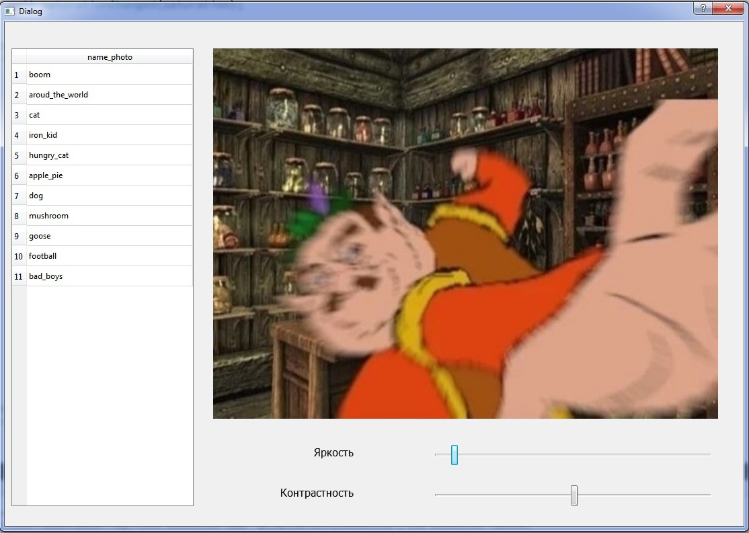 Вложения

Дефект Кучер
Название | Некорректностная работа функционала режима редактирования (ползунок значения контрастности)
№ дефекта | 5 | № тест-кейса | 5
Проект | PhotoLife | Компонент | Окно режима "Редактирование"
Статус | Fixed | Номер версии | номер 1
Важность: | Critical | Приоритет: | Medium
Blocker | High | Opened
Critical | Medium | In progress
Major | Low | Retest
Minor |  | Fixed
Trivial |  | Closed
Назначен на | Кучер | Автор | Кучер
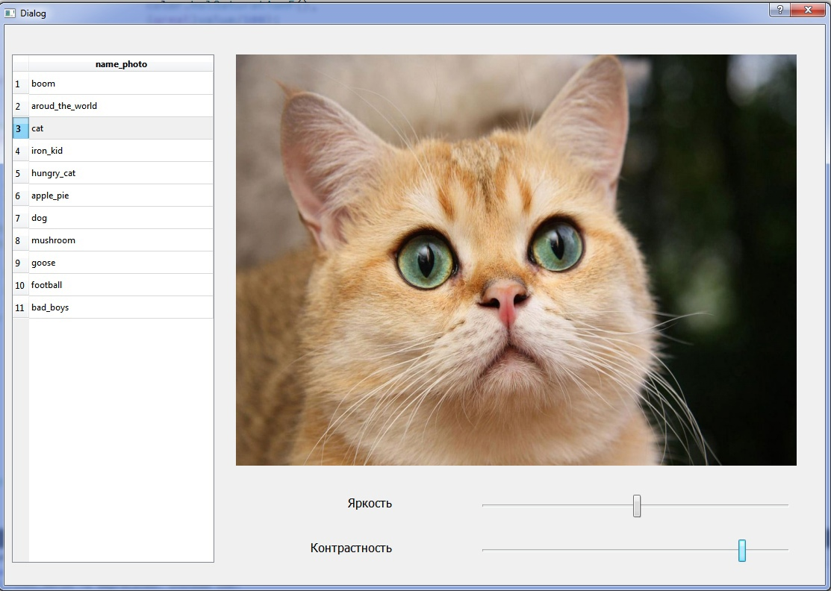
Описание | Шаги воспроизведения: 1 Запустить приложение "PhotoLife" 2 В главном меню выбрать режим редактирование, после чего он перейдет в окно авторизации. Если она будет успешна, то пользователь перейдет в режим "Редактирование" 3 Выбрать любую строку для возможности просмотра фотографии в рамках функционала режима "Редактирование" 4 Переместить ползунок контрастности для изменения данной характеристики фотографии Ожидаемый результат: Пользователь успешно изменяет значение контрастности фотографии при перемещении ползунка контрастности Наблюдаемый результат: Пользователю не удалось изменить значение значение контрастности фотографии при перемещении ползунка контрастности
Вложения

